R-STU043
R-STU043-C |  |  |  |  |  |  | 日期： | 23/04/2026
 |  |  |  | 潮州會館中學
 |  |  |  | 班別座位表(相片)

學校級別： | 中學 |  | 學校授課制： | 全日 | 級別： | 中一 |  | 班別： | 1A | * 學生已離校

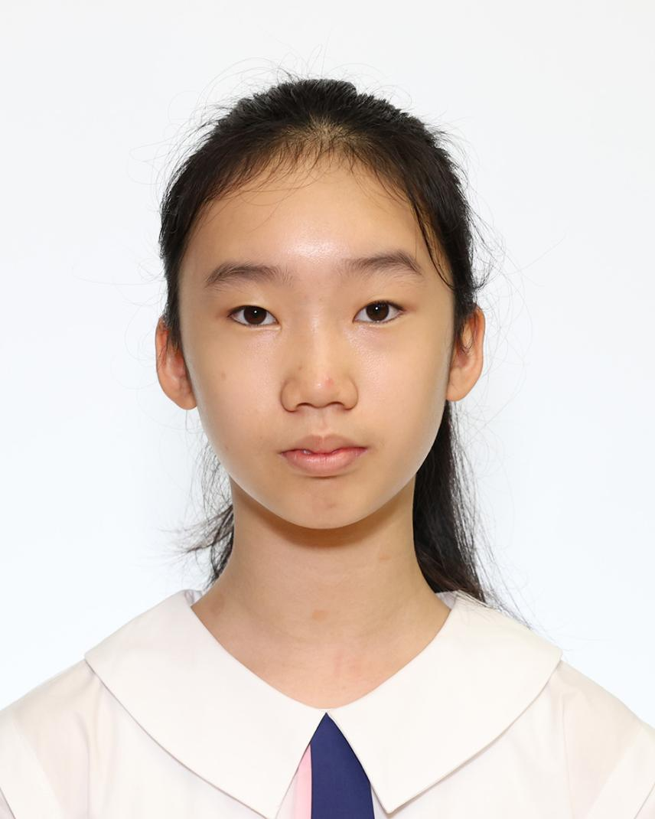 | 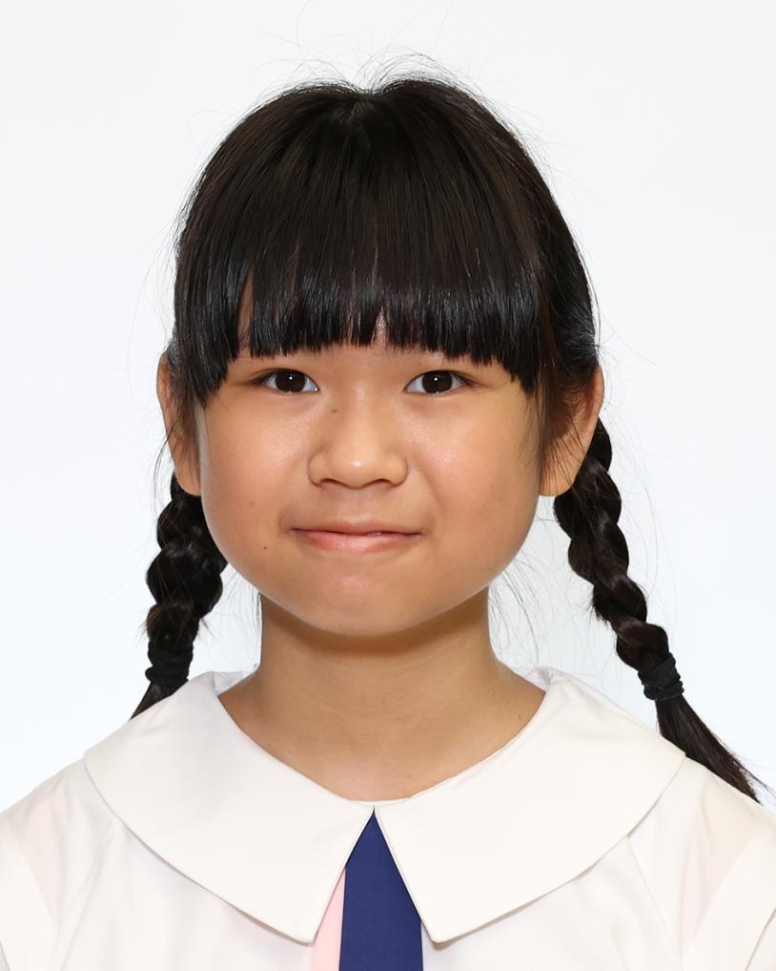 | 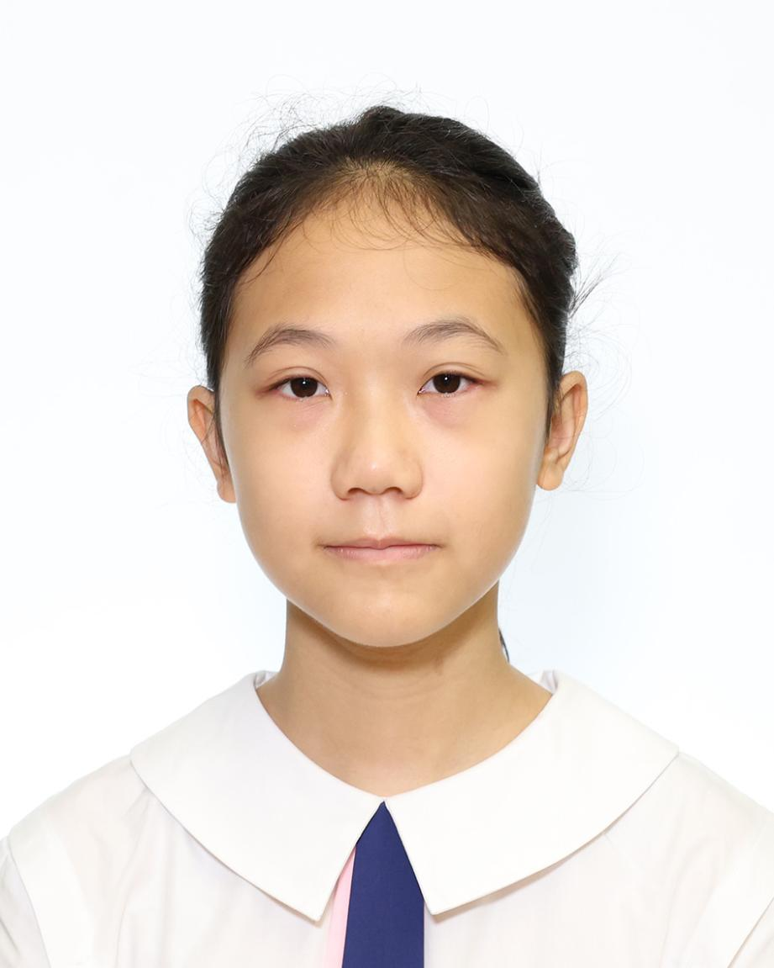 | 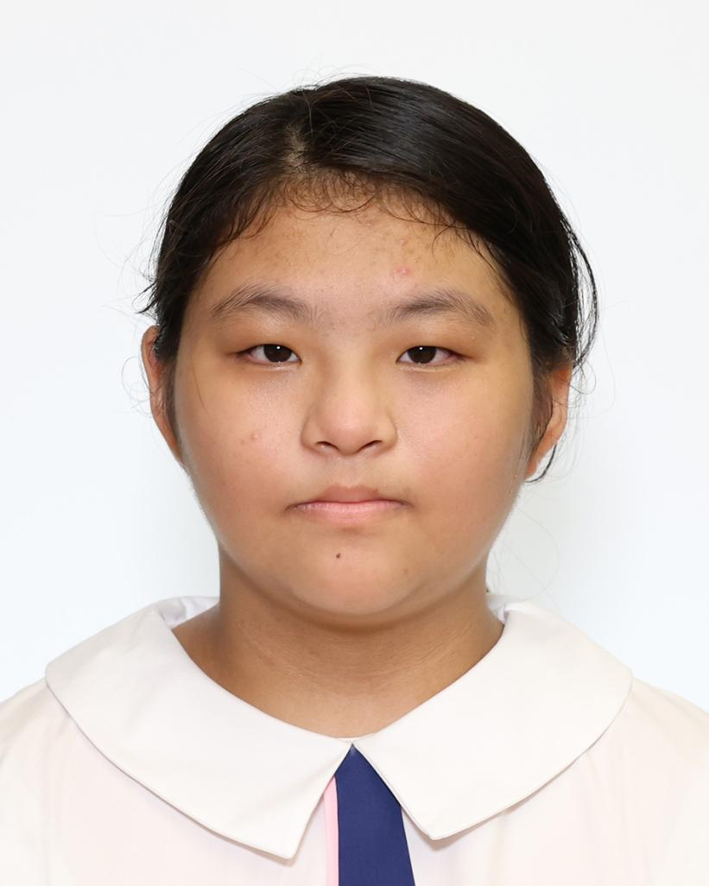 | 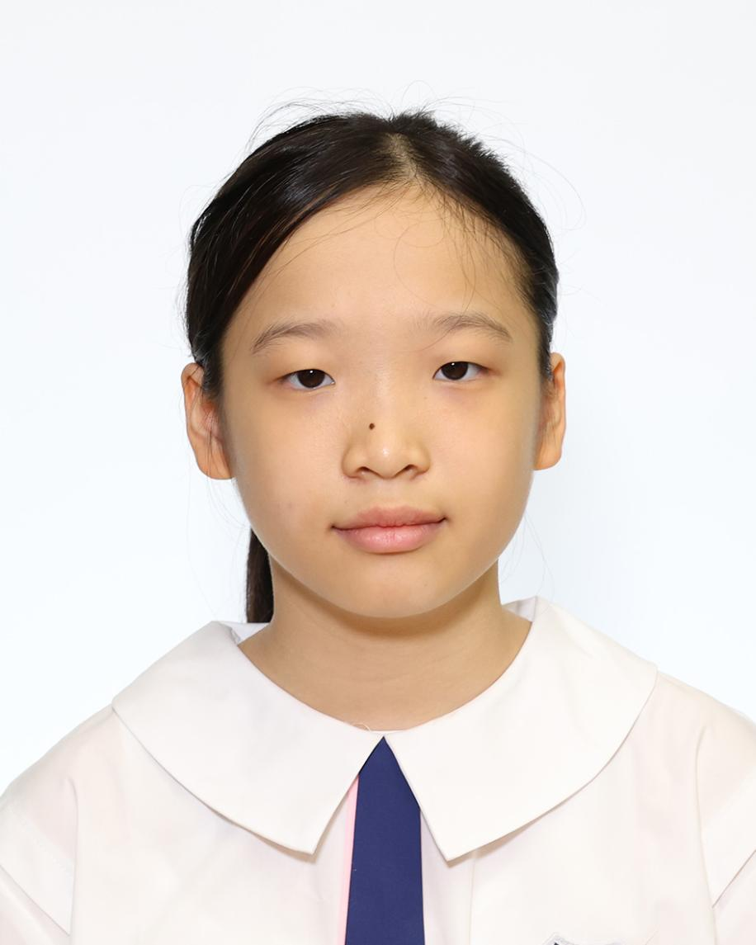
1 陳心悠 | 2 陳思穎 | 3 陳泳心 | 4 陳宇翹 | 5 鍾凱琳
CHAN SUMMER GLITZ | CHAN SZE WING | CHAN WING SUM | CHAN YU KIU | CHUNG HOI LAM

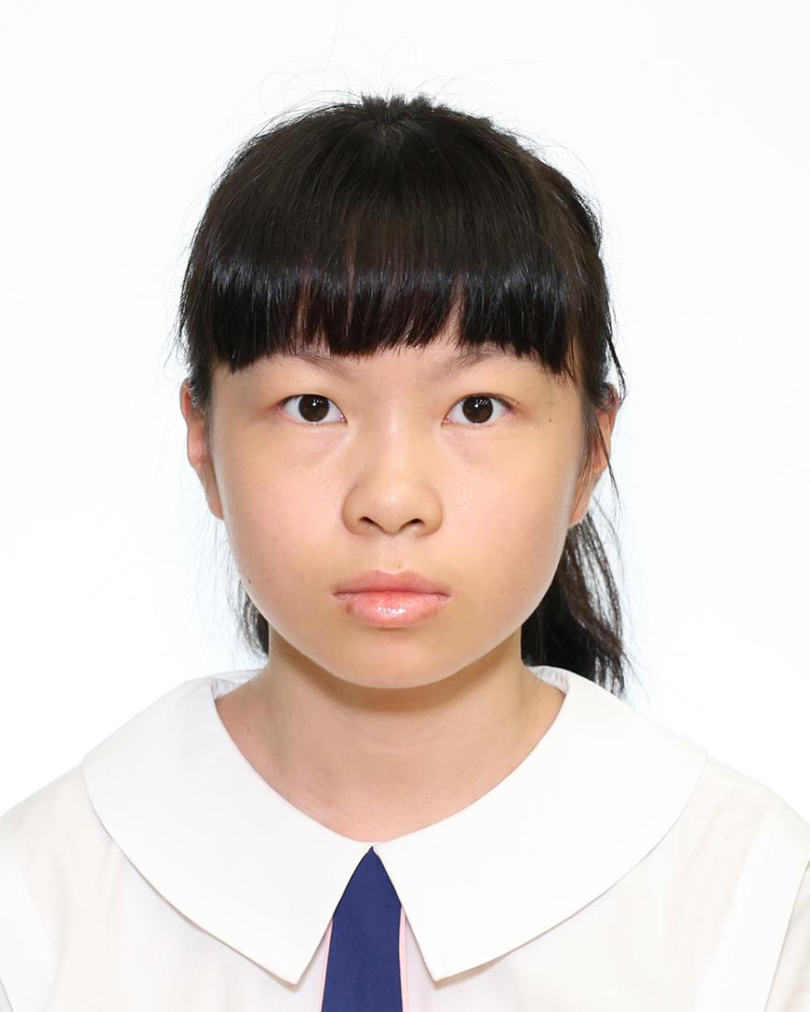 | 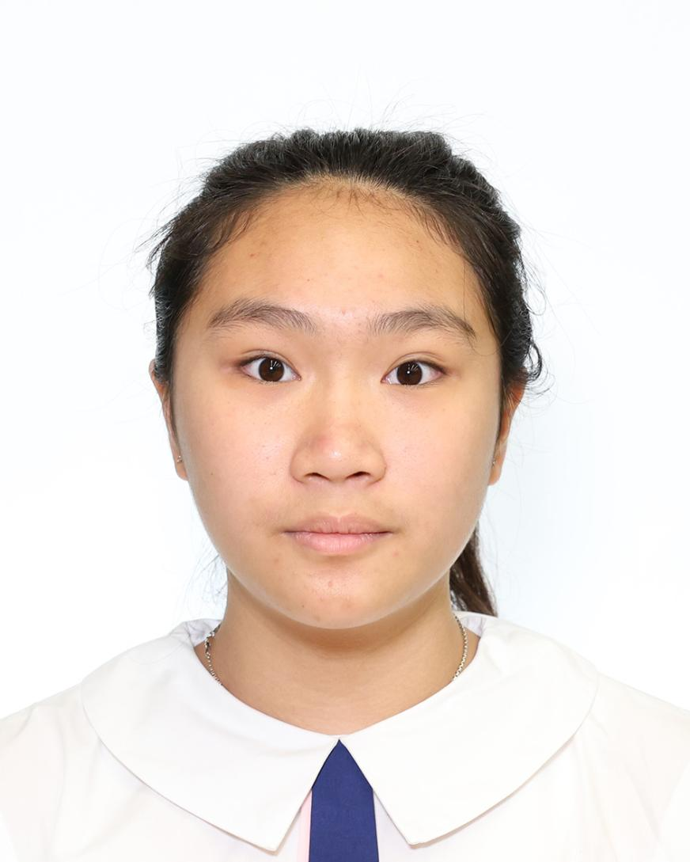 | 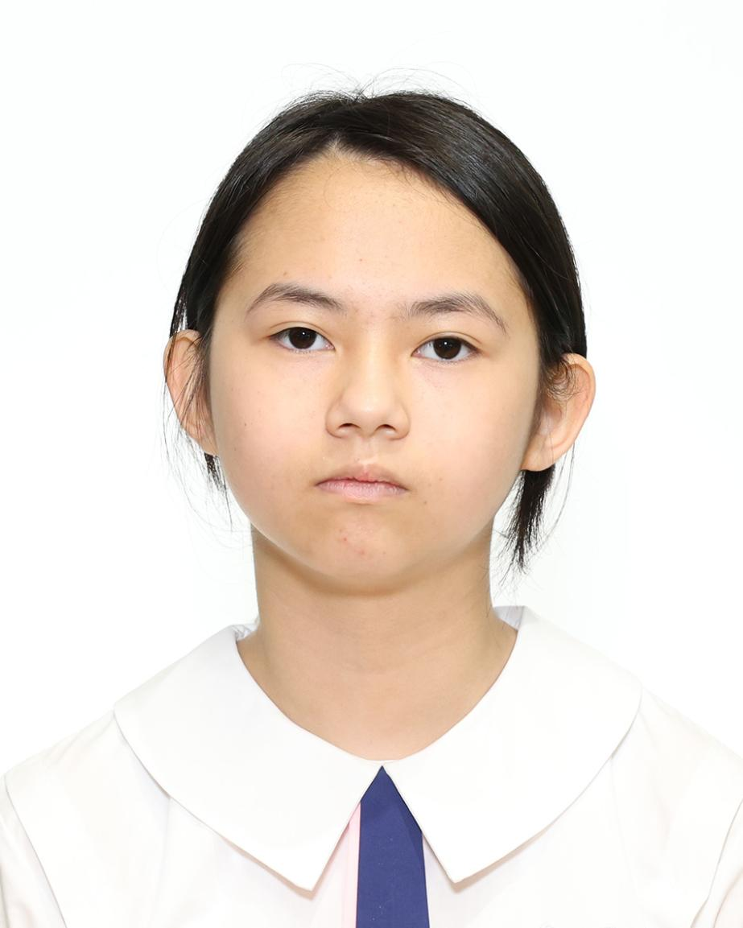 | 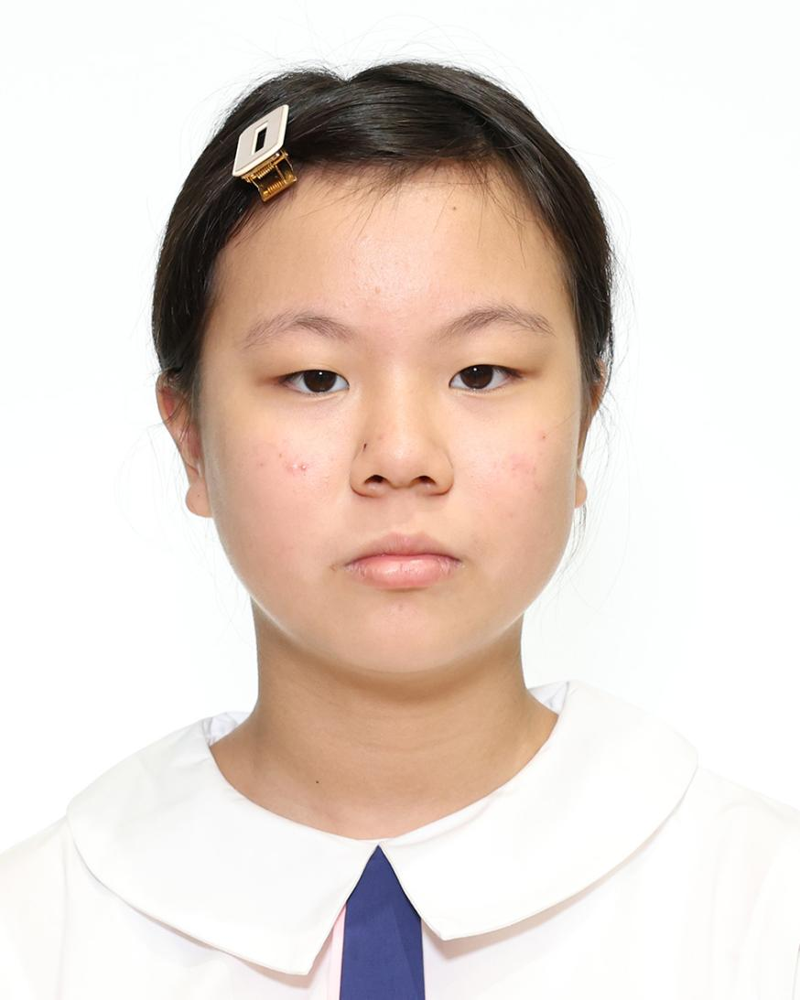 | 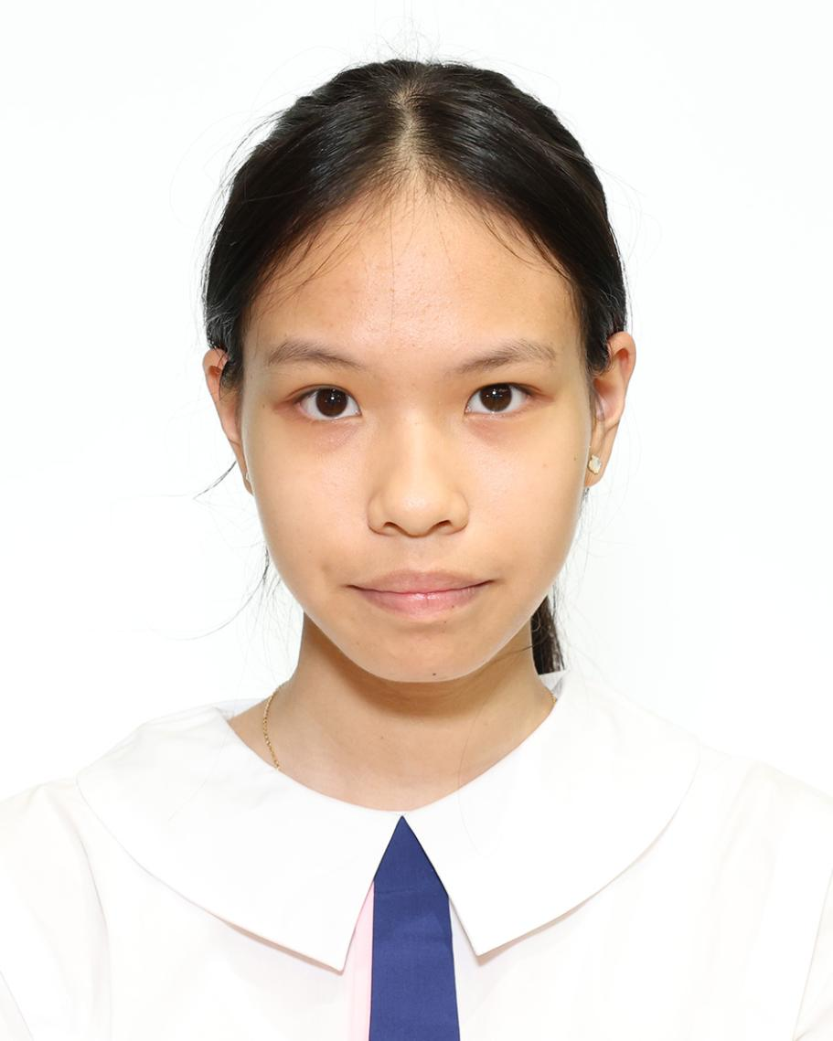
6 何姵霖 | 7 劉思綽 | 8 李詠浵 | 9 顏君心 | 10 屈彥樺
HO PEI LAM | LAU SZE CHEUK | LI WING TUNG | NGAN KWAN SUM | QU YIN WA

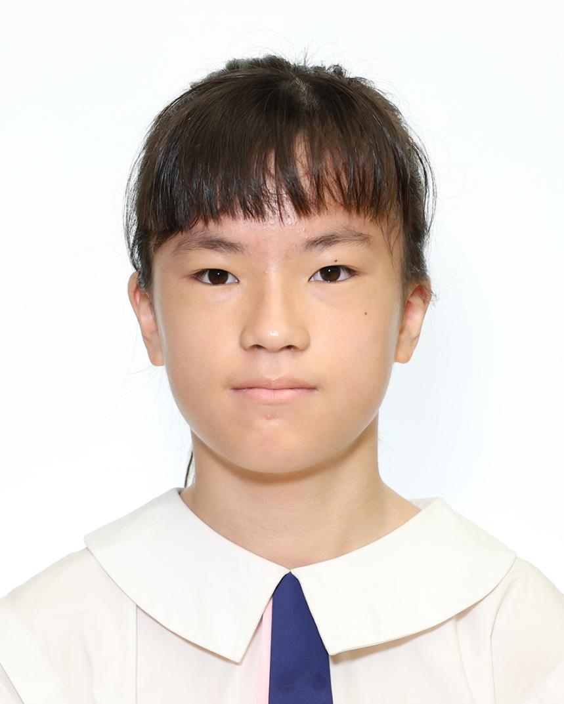 | 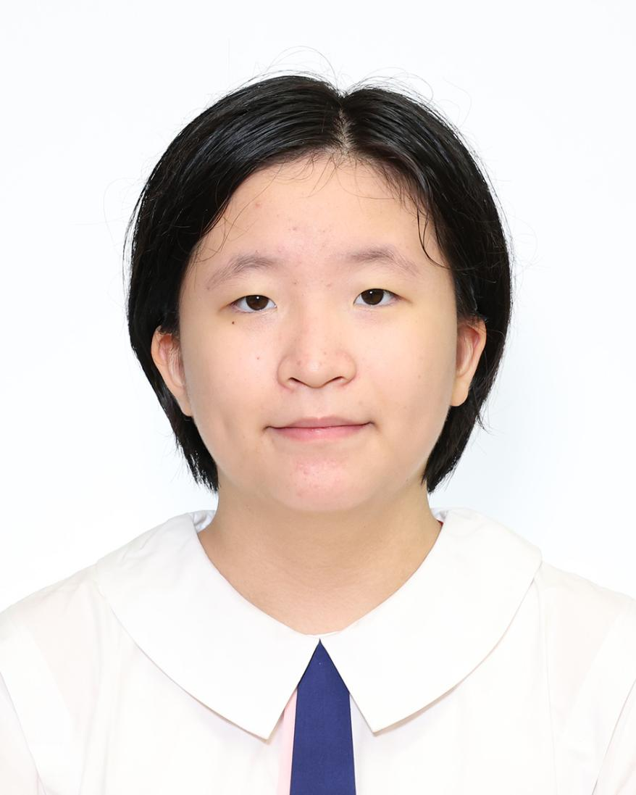 |  | 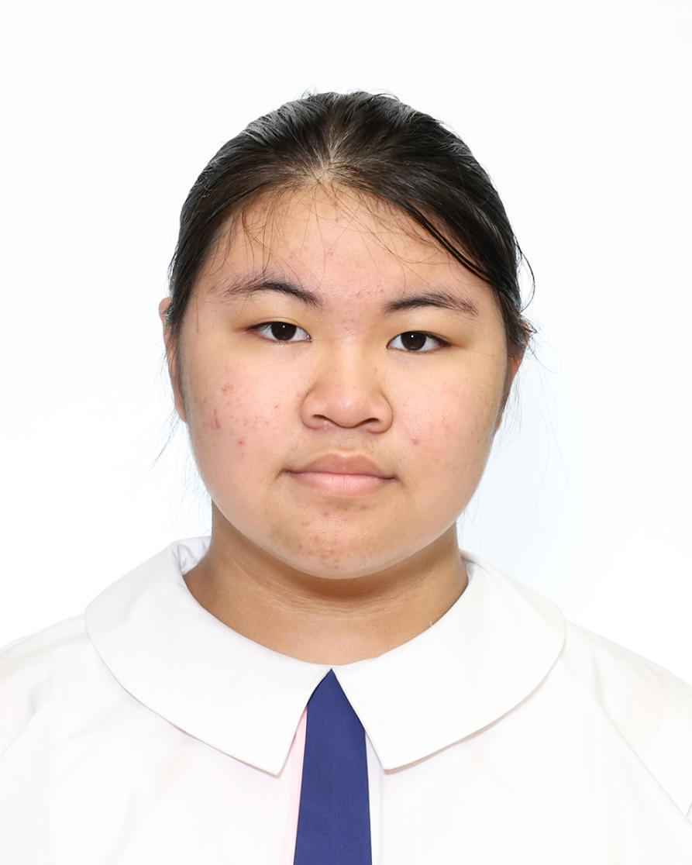 | 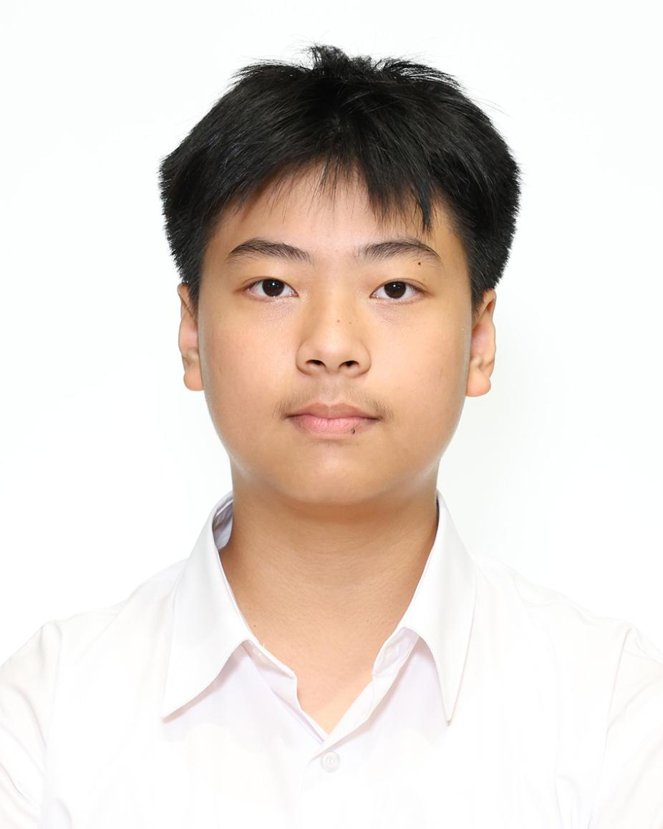
11 譚樂婷 | 12 徐義晽 | 13 楊霖 | 14 楊善而 | 15 陳炬良
TAM LOK TING ANGEL | TSUI EVELYN | YEUNG LAM | YEUNG SIN YEE JANICE | CHEN KUI LEUNG KELVIN

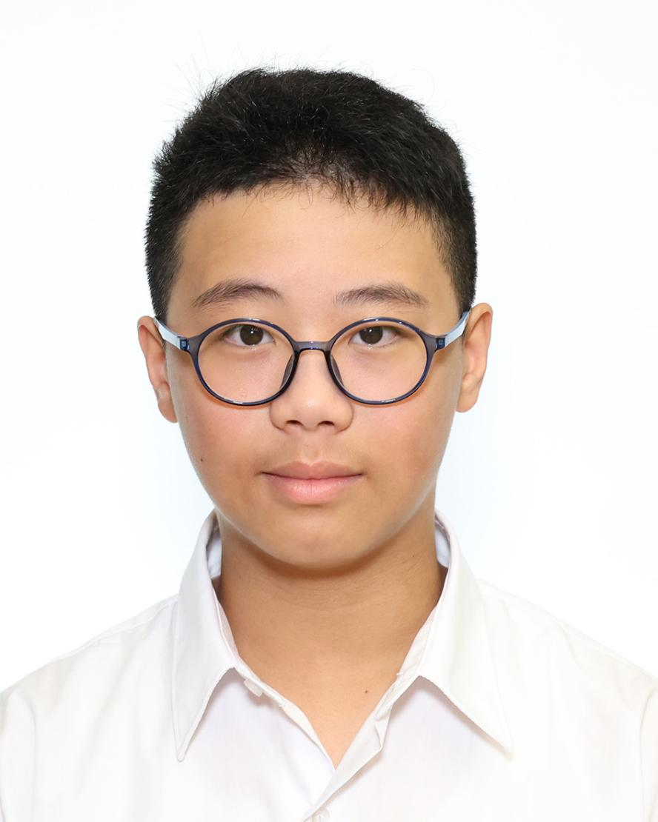 | 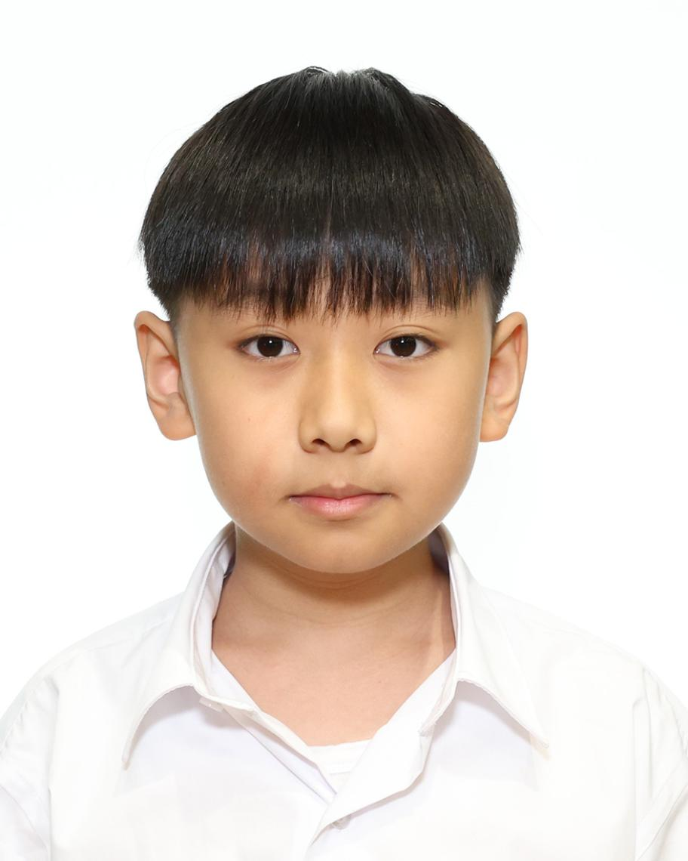 | 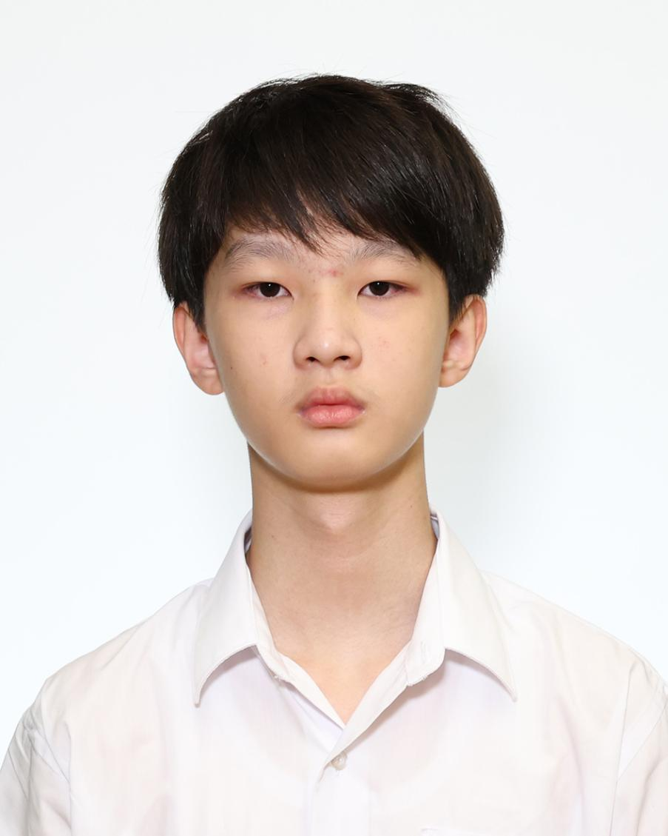 | 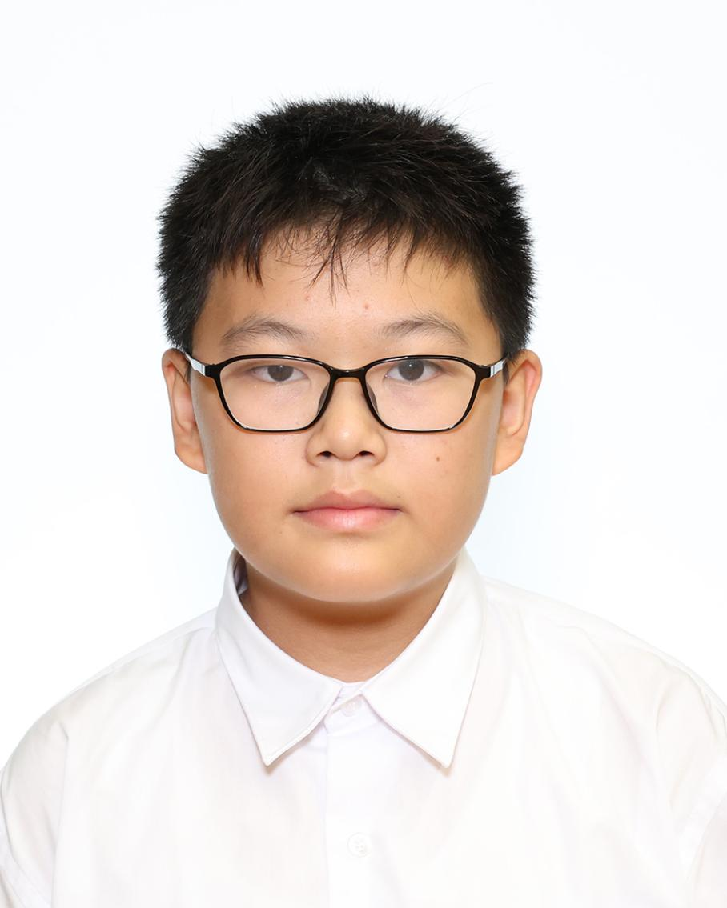 | 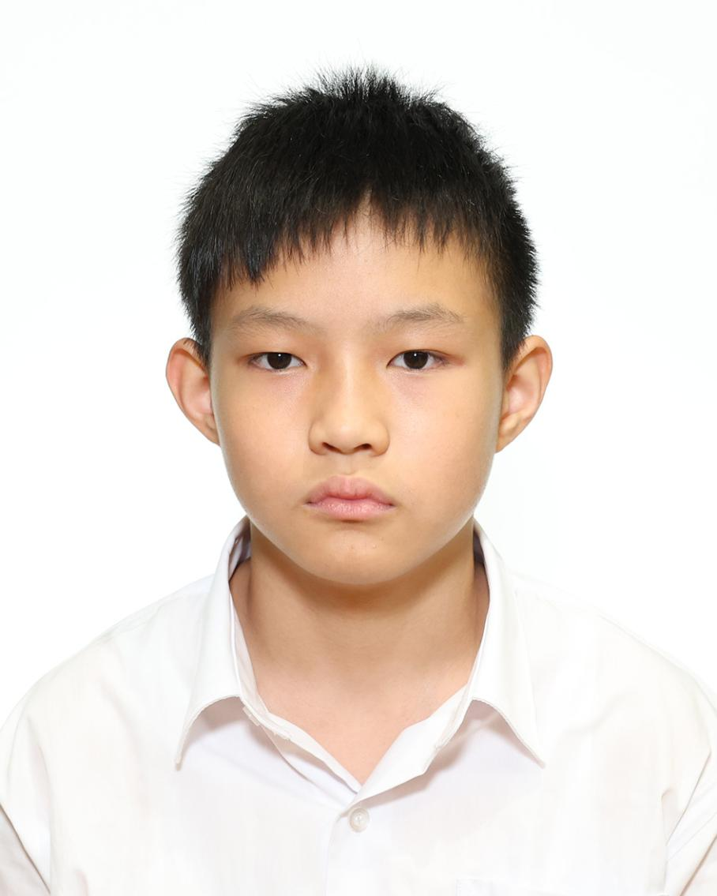
16 張皓晉 | 17 韓宇翹 | 18 郭定康 | 19 林賢坤 | 20 劉祈亨
CHEUNG HO CHUN | HON YU KIU | KWOK DING HONG | LAM YIN KWAN | LAU KI HANG

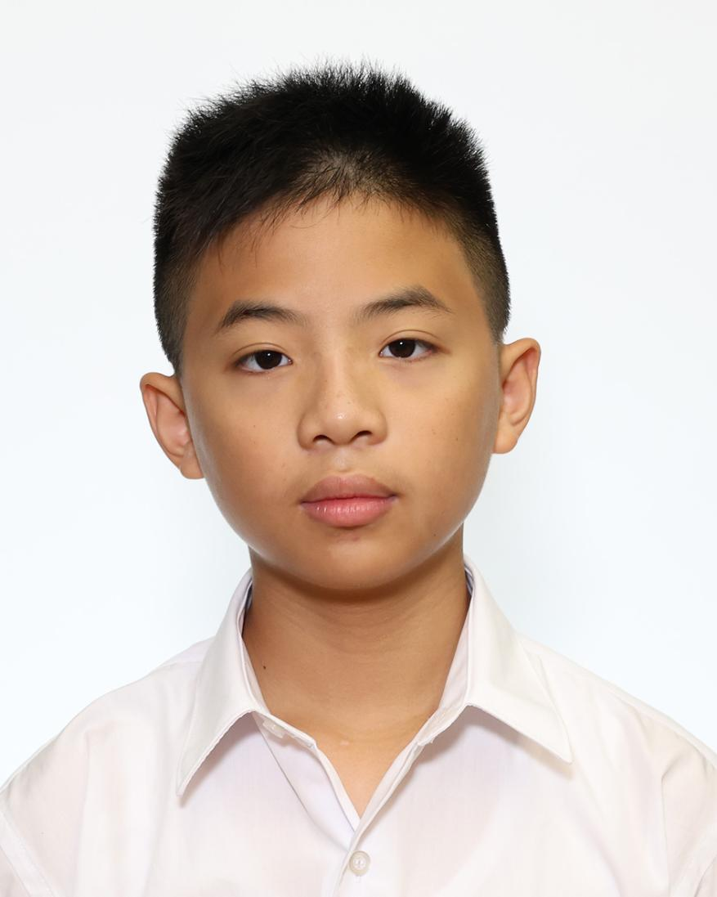 | 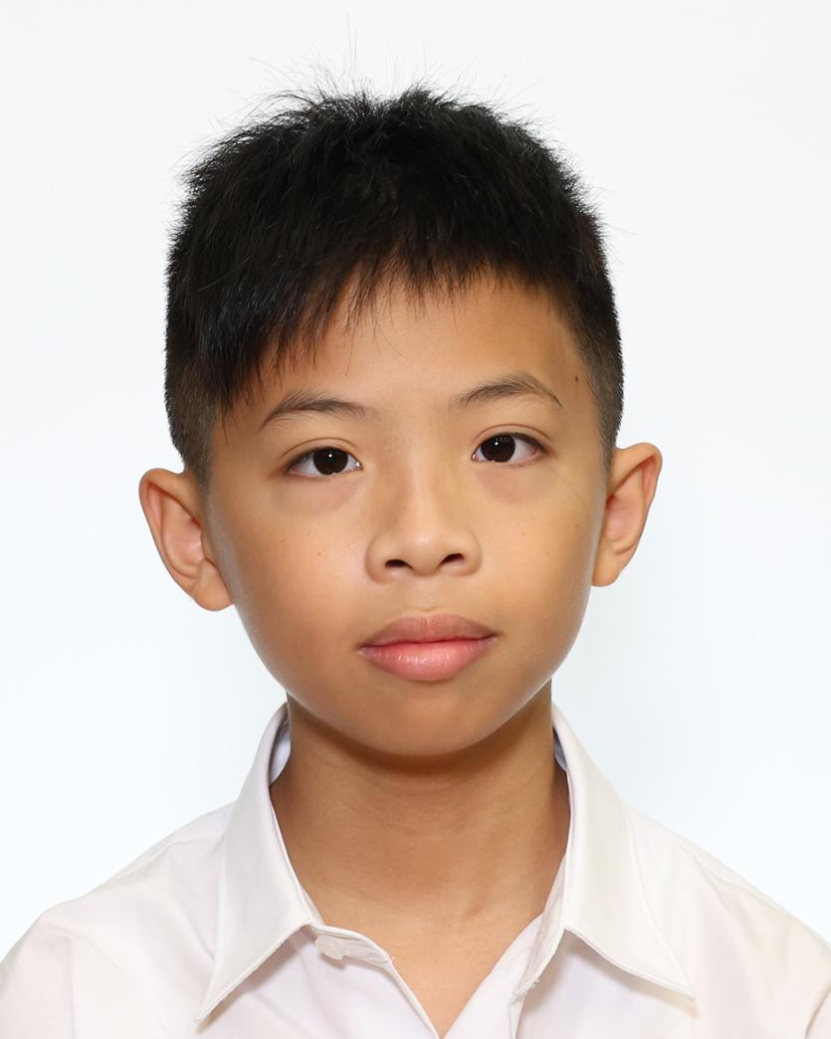 | 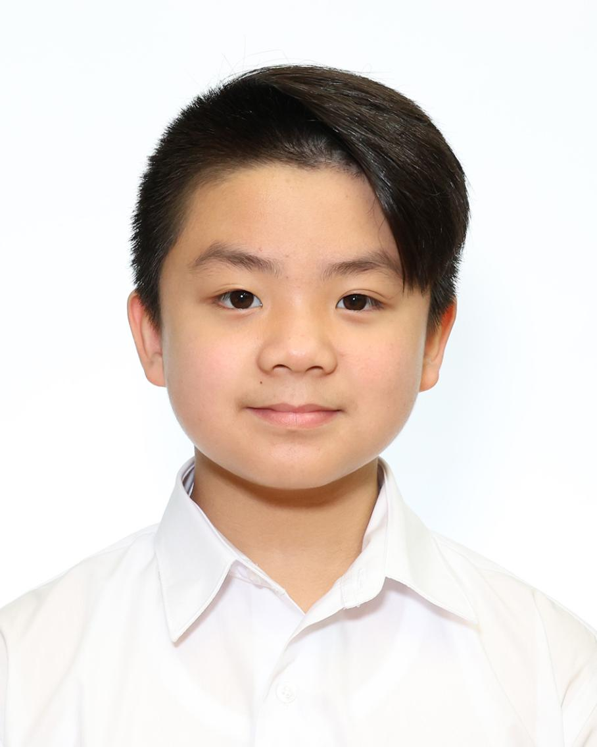 | 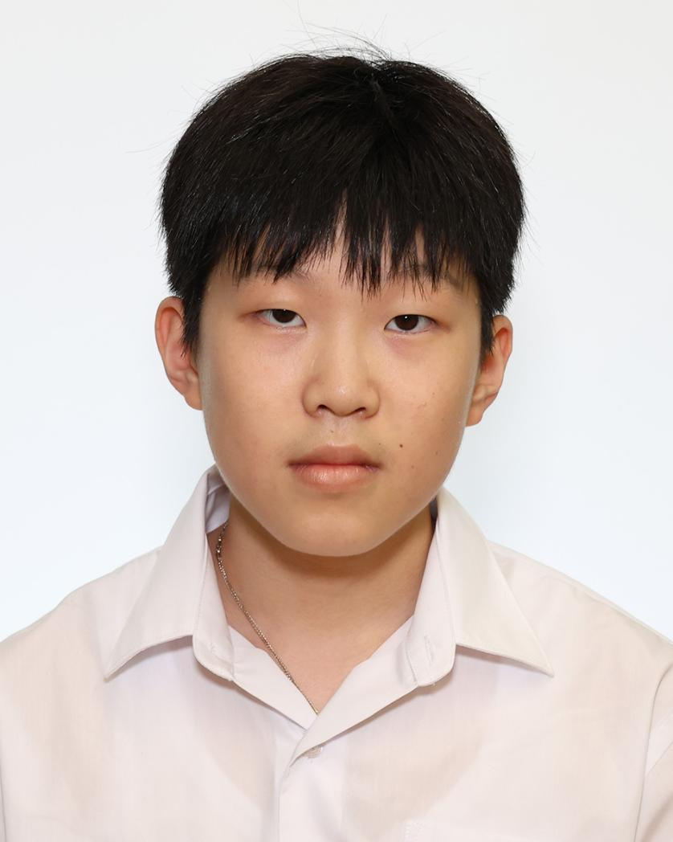 | 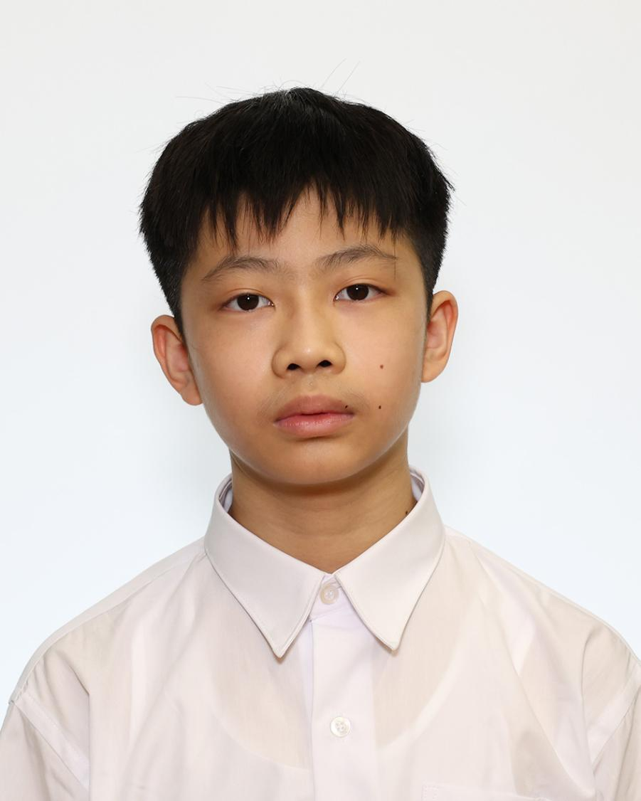
21 李浩謙 | 22 李浩信 | 23 梁承宥 | 24 伍凱煜 | 25 蕭瑋諾
LEE HO HIM | LEE HO SHUN | LEUNG SHING YAU | NG HOI YUK | SIU WAI NOK TORRES

 | 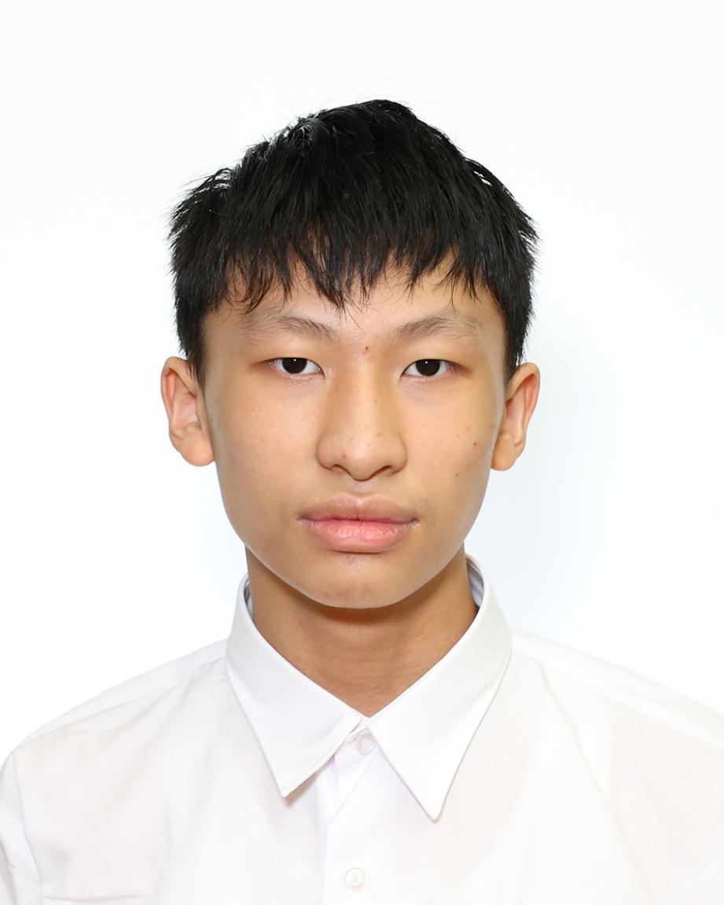 | 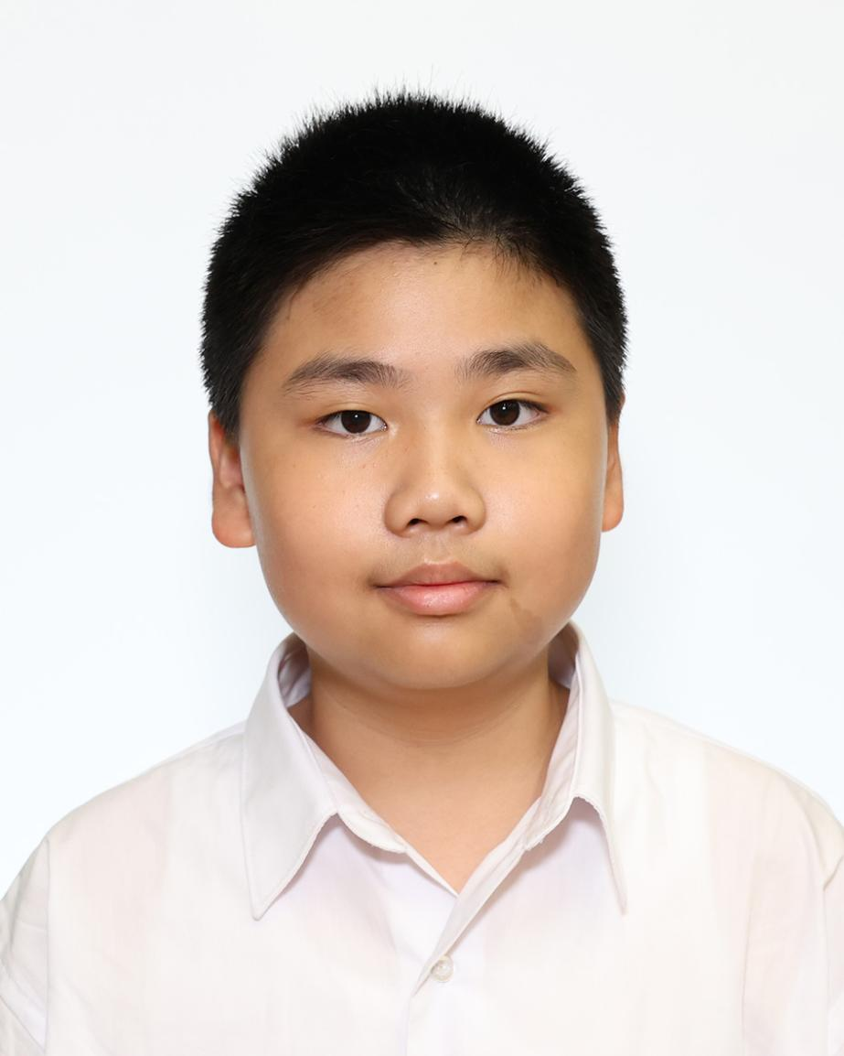 | 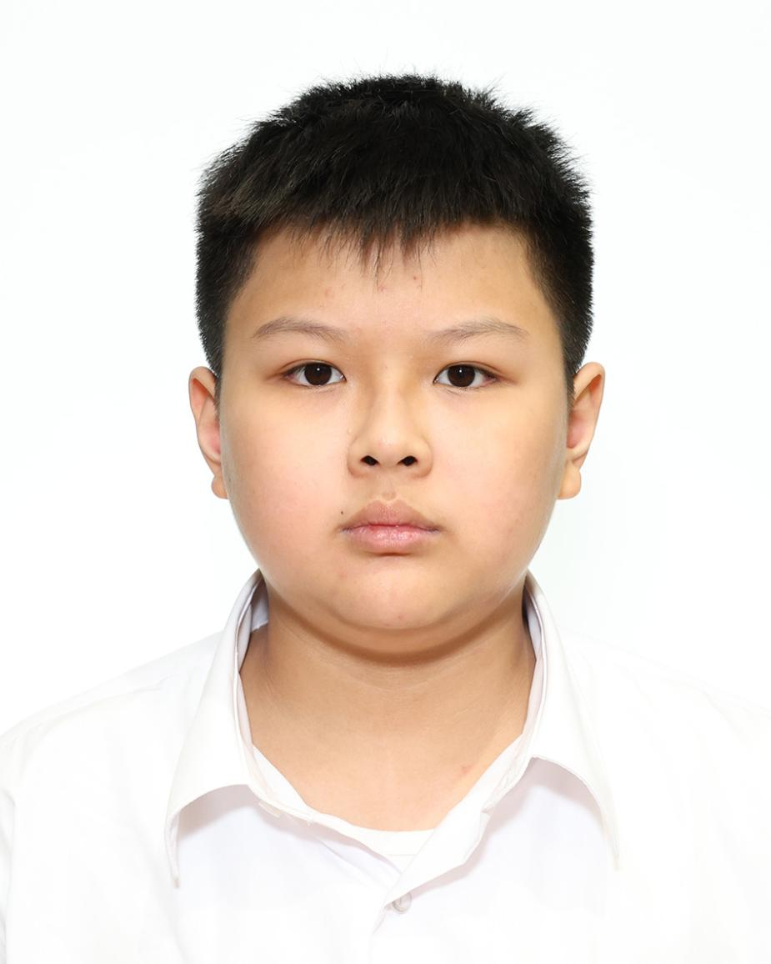 | 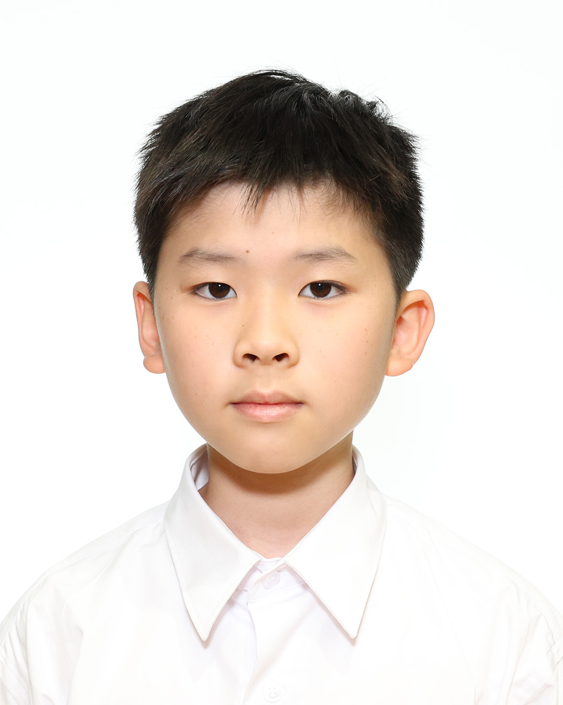
26 譚卓楠 | 27 鄧峻熙 | 28 甄浩軒 | 29 尤廷立 | 30 俞卓賢
TAM CHEUK NAM | TANG TSUN HEI | YAN HO HIN | YAU TING LAP GABY | YU CHEUK YIN

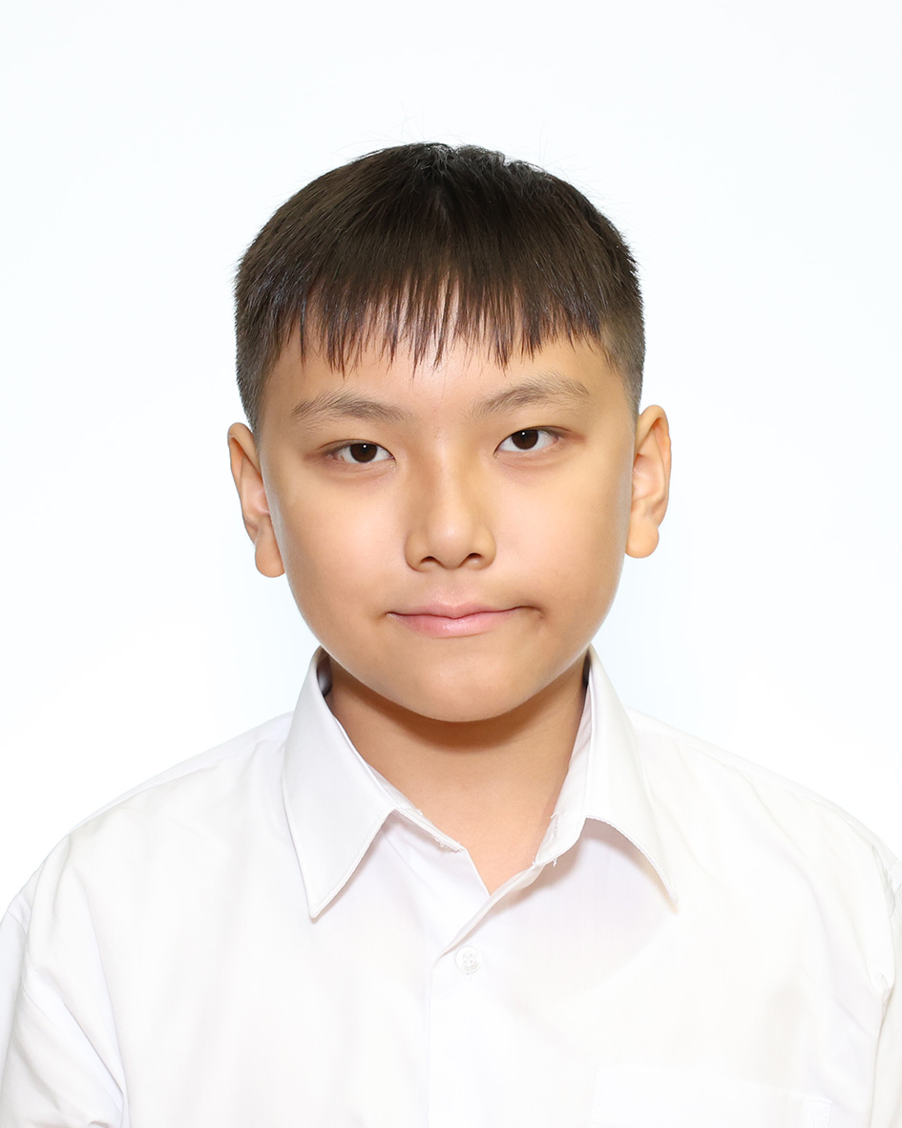
31 袁靖喬
YUEN CHING KIU JORDAN

